Estadísticas
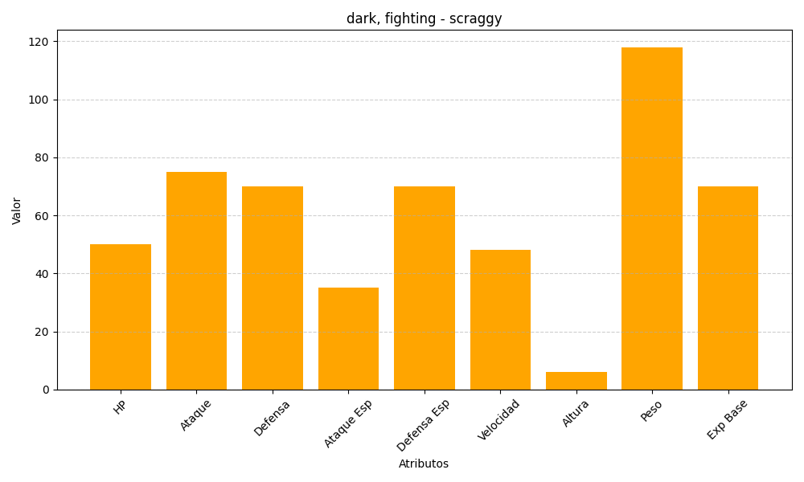
ID | Nombre | Tipo | HP | Ataque | Defensa | Ataque Especial | Defensa Especial | Velocidad | Altura | Peso | Experiencia Base
559 | scraggy | dark, fighting | 50 | 75 | 70 | 35 | 70 | 48 | 6 | 118 | 70

